GetAreaList
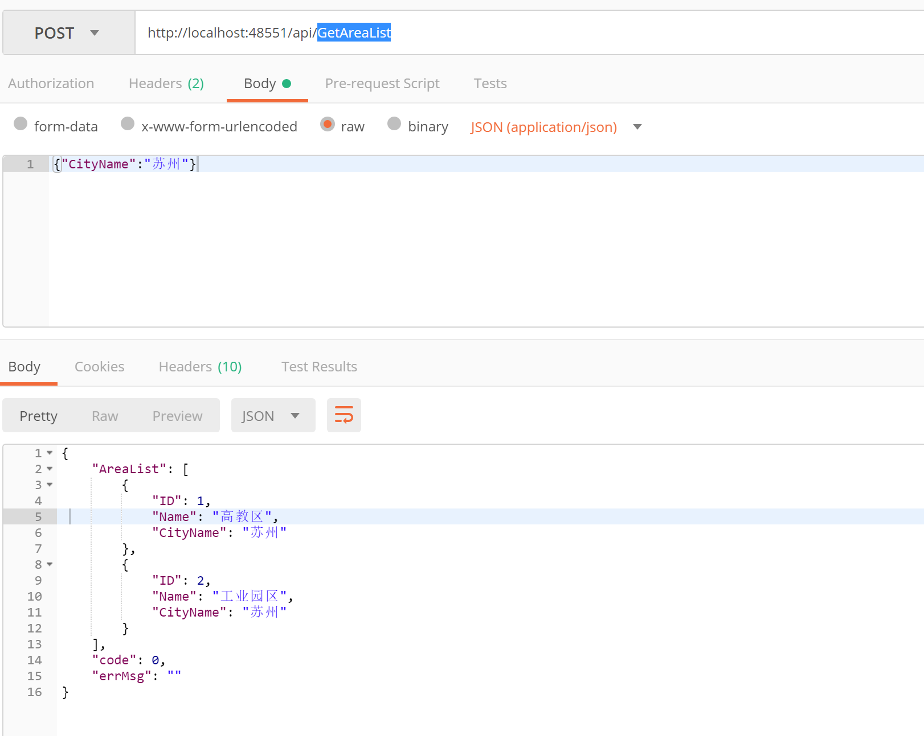
接口名称 | GetAreaList
接口描述 | 获取地区列表
接口地址 | http://xxx.xx.xx/api/GetAreaList
接口业务入参
参数名称 | 参数类型 | 是否可空 | 参数描述 | 示例
CityName | string | 是（为空时，返回所有区域信息） | 城市名称 | 苏州

接口业务出参
参数名称 | 参数类型 | 是否可空 | 参数描述 | 示例
AreaList | List |  | 区域列表
-ID | int |  | 区域id | 1
-Name | string |  | 区域名称 | 高教区
-CityName | string |  | 区域所属城市名称 | 苏州

GetProjectsByArea
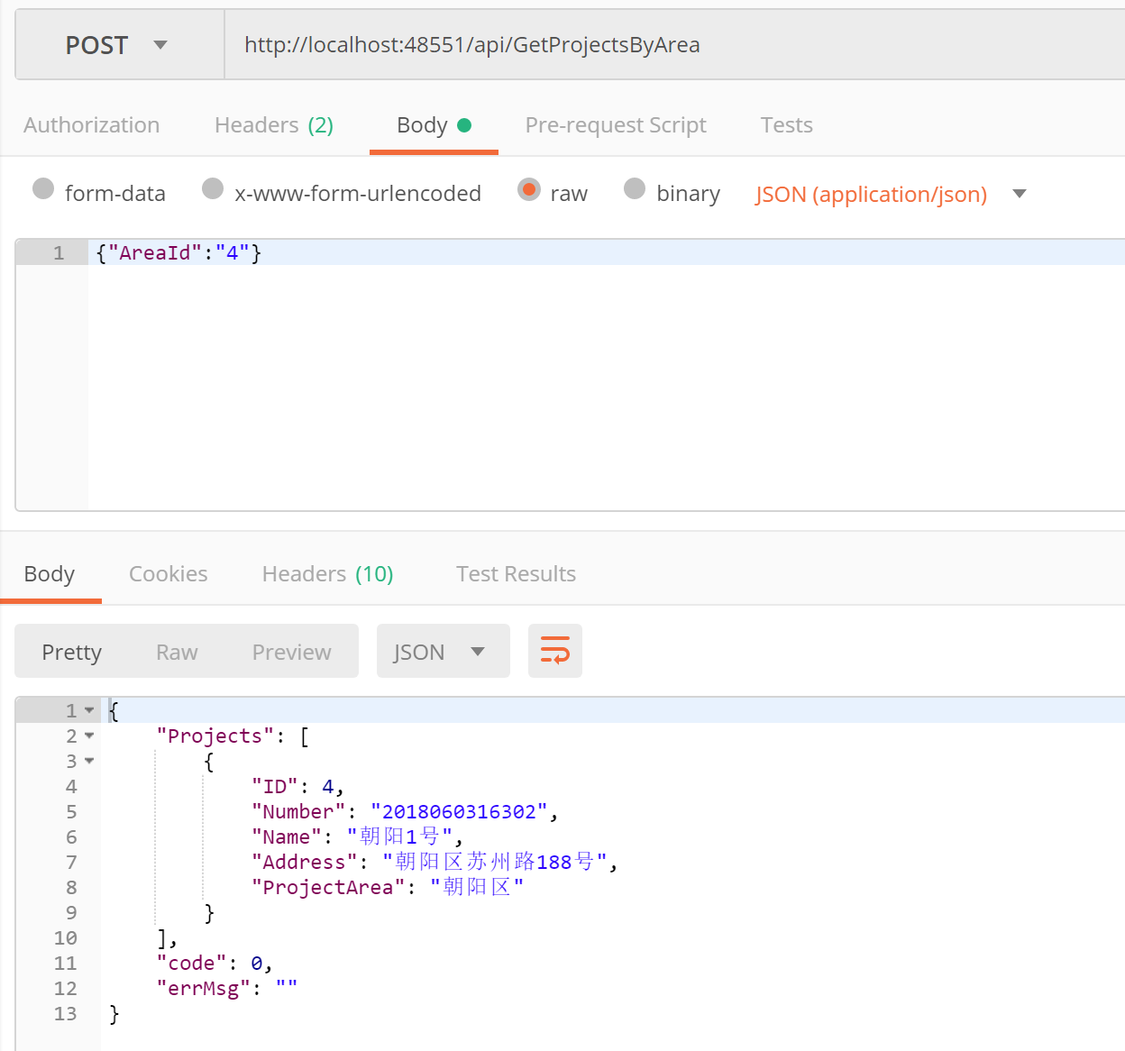
接口名称 | GetProjectsByArea
接口描述 | 根据区域id获取项目列表
接口地址 | http://xxx.xx.xx/api/GetProjectsByArea
接口业务入参
参数名称 | 参数类型 | 是否可空 | 参数描述 | 示例
AreaId | int | 否 | 区域id | 4

接口业务出参
参数名称 | 参数类型 | 是否可空 | 参数描述 | 示例
Projects | List |  | 项目列表
-ID | int |  | 项目id | 1
-Name | string |  | 项目名称 | 朝阳1号
-Number | string |  | 项目编号 | 2018060316302
-Address | string |  | 项目地址 | 朝阳区xx路xx号
-ProjectArea | string |  | 项目所属区域 | 朝阳区

GetHouseEstatesByProject
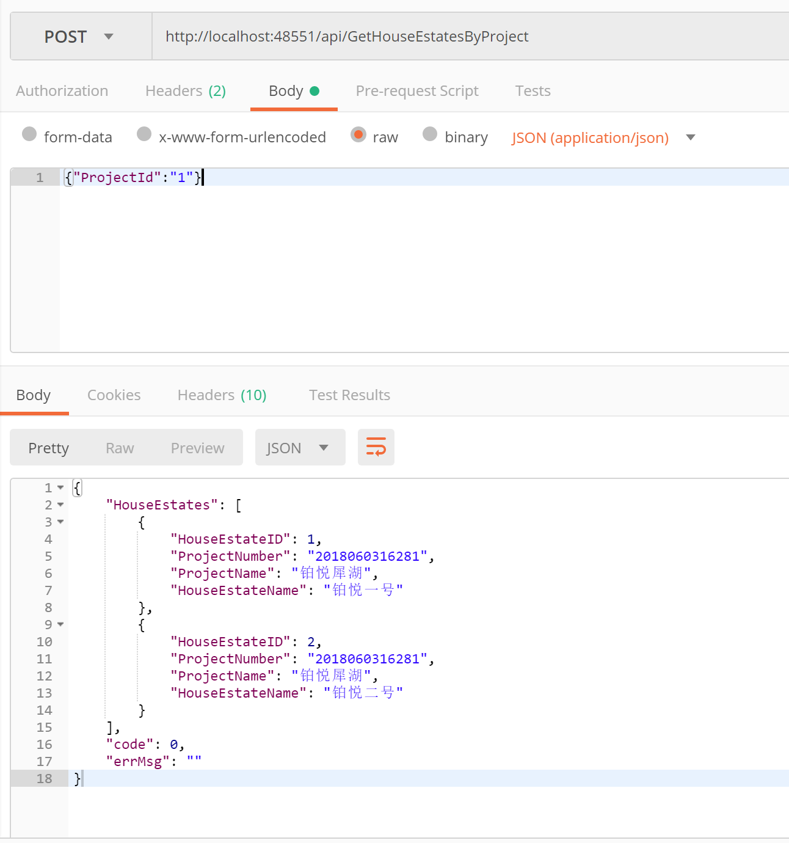

接口名称 | GetHouseEstatesByProject
接口描述 | 根据项目获取楼盘列表
接口地址 | http://xxx.xx.xx/api/GetHouseEstatesByProject
接口业务入参
参数名称 | 参数类型 | 是否可空 | 参数描述 | 示例
ProjectId | int | 否 | 项目id | 1

接口业务出参
参数名称 | 参数类型 | 是否可空 | 参数描述 | 示例
HouseEstates | List |  | 楼盘列表
-HouseEstateID | int |  | 楼盘id | 1
-HouseEstateName | string |  | 楼盘名称 | 铂悦一号
-ProjectName | string |  | 项目编号 | 铂悦犀湖
-ProjectNumber | string |  | 项目地址 | 2018060316281

